상품제안서
엠피맨 20W C타입 일체형 보조배터리 5000mAh | 상품코드: F28486

 |  |  |  |  |  |  | 02-412-0044 | www.easy1.co.kr
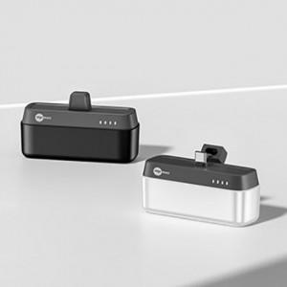

【상세/제작정보】

【인쇄/포장옵션】 | 실크 / 포장지포장

【공급단가】 | 수량 | 100~ | 300~ | 500~ | 1,000~ | 3,000~
*VAT별도 | 단가 | 10,920원 | 10,730원 | 10,460원 | 10,280원 | 10,010원

【상품 URL】 | https://dev.easy1.co.kr:443/src/goods_detail.php?gdno=28486

